상품제안서
메탈보틀 트라이탄 젖병소재 700ml 냉온가능 | 상품코드: S24012

 |  |  |  |  |  |  | 02-713-8555 | www.synergygift.co.kr
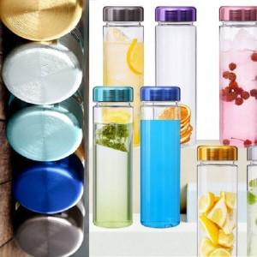

【상세/제작정보】 | ★ 오보틀 정품 입니다. ★ 오보틀 전용케이스 확인필수 ★ 풀칼라 인쇄가능 합니다. (비용 별도문의) ★ 트라이탄 정품 / 성적서제출가능

【인쇄/포장옵션】 | 실크 / 포장지포장

【공급단가】 | 수량 | 100~ | 500~ | 1,000~ | 3,000~ | 5,000~
*VAT별도 | 단가 | 2,970원 | 2,860원 | 2,750원 | 2,640원 | 2,570원

【상품 URL】 | https://www.synergygift.co.kr:443/src/goods_detail.php?gdno=24012

